Tubería de Llenado
Fuente |  |  |  |  |  | Calculo Alterno | Diferencia
 |  | TUBERÍA DE LLENADO
 | Total Pérdidas: |  |  | 0.67 | m | 0.67 | 0.00
 | Tubería de Succión |  | Pérdidas: | 0.47 | m | 0.47 | 0.00
 | Material | PVC | Coeficiente CHW: | 150 |  | 150 | 0.00
Hoja "Planta Pinbasa" | Caudal Total |  |  | 9.70 | Lps | 9.70 | 0.00
 | Longitud |  |  | 2.50 | m | 2.50 | 0.00
 | Diametro |  |  | 4.00 | pg | 4.00 | 0.00
 | Velocidad Media |  |  | 1.20 | m/s | 1.20 | 0.00
Ecuación F-11 | Perdidas de Cabeza en Tubería |  |  | 0.03 | m | 0.03 | 0.00
 | Cabeza de Velocidad |  |  | 0.07 | m | 0.07 | 0.00
 | Accesorios | Km | Cantidad | Pérdidas: |  | Pérdidas (m)
Tabla B. 6,30, RAS | Codo de radio corto | 0.9 | 3 | 0.20 | m | 0.20 | 0.00
Tabla B. 6,30, RAS | Tee con salida lateral | 1.8 | 1 | 0.13 | m | 0.13 | 0.00
Numeral F-5,4 | Valvula de cheque Bola o Cortina | 1.48 | 1 | 0.11 | m | 0.11 | 0.00
 | Tubería de Descarga |  | Pérdidas: | 0.17 | m | 0.17 | 0.00
 | Material | PEAD | Coeficiente CHW: | 150 |  | 150 | 0.00
 | Caudal |  |  | 9.70 | Lps | 9.70 | 0.00
 | Longitud |  |  | 3.25 | m | 3.25 | 0.00
 | Diametro |  |  | 4 | pg | 4 | 0.00
 | Velocidad Media |  |  | 1.20 | m/s | 1.20 | 0.00
Ecuación F-11 | Perdidas de Cabeza en Tubería |  |  | 0.04 | m | 0.04 | 0.00
 | Cabeza de Velocidad |  |  | 0.07 | m | 0.07 | 0.00
 | Accesorios | Km | Cantidad | Pérdidas: |  | Pérdidas (m)
Tabla B. 6,30, RAS (Tabla F-6) | Codo de radio corto | 0.9 | 3 | 0.20 | m | 0.20 | 0.00
Tabla B. 6,30, RAS | Tee con salida lateral | 1.8 | 1 | 0.13 | m | 0.13 | 0.00
 | Tubería de Distribución |  | Pérdidas: | 0.02 | m | 0.02 | 0.00
 | Material | PVC | Coeficiente CHW = | 150 |  | 150 | 0.00
Hoja "Planta Pinbasa" | Numero de Ramales |  |  | 2 | u | 2 | 0.00
 | Caudal Inicial por Ramal |  |  | 4.85 | Lps | 4.85 | 0.00
Hoja "Planta Pinbasa" | Longitud del Tramo |  |  | 0.20 | m | 0.20 | 0.00
Hoja "Planta Pinbasa" | No de Tramos |  |  | 22 | u | 22 | 0.00
 | Caudal por Tramo |  |  | 0.22 | Lps | 0.22 | 0.00
 | Tramo | Diámetro D | Caudal Q | Pérdidas hf |  | Pérdidas hf
 |  | pg | Lps | m |  | m
 | 1 | 3 | 4.85 | 0.003 |  | 0.003
 | 2 | 3 | 4.63 | 0.003 |  | 0.003
 | 3 | 3 | 4.41 | 0.002 |  | 0.002
 | 4 | 3 | 4.19 | 0.002 |  | 0.002
 | 5 | 3 | 3.97 | 0.002 |  | 0.002
 | 6 | 3 | 3.75 | 0.002 |  | 0.002
 | 7 | 3 | 3.53 | 0.002 |  | 0.002
 | 8 | 3 | 3.31 | 0.001 |  | 0.001
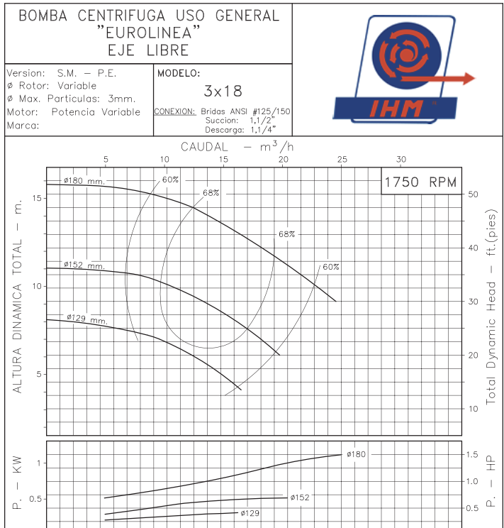
 | 9 | 3 | 3.09 | 0.001 |  | 0.001
 | 10 | 3 | 2.87 | 0.001 |  | 0.001
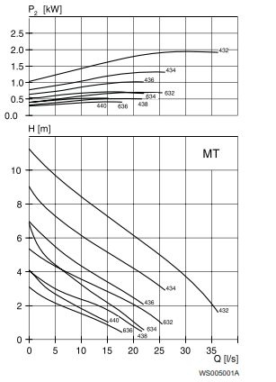
 | 11 | 3 | 2.65 | 0.001 |  | 0.001
 | 12 | 3 | 2.43 | 0.001 |  | 0.001
 | 13 | 3 | 2.21 | 0.001 |  | 0.001
 | 14 | 3 | 1.98 | 0.001 |  | 0.001
 | 15 | 3 | 1.76 | 0.000 |  | 0.000
 | 16 | 3 | 1.54 | 0.000 |  | 0.000
 | 17 | 3 | 1.32 | 0.000 |  | 0.000
 | 18 | 3 | 1.10 | 0.000 |  | 0.000
 | 19 | 3 | 0.88 | 0.000 |  | 0.000
 | 20 | 3 | 0.66 | 0.000 |  | 0.000
 | 21 | 3 | 0.44 | 0.000 |  | 0.000
 | 22 | 3 | 0.22 | 0.000 |  | 0.000
 | 23 | 3 | 0.00 | 0.000 |  | 0.000
 | 24 | 3 | 0.00 | 0.000 |  | 0.000
 | 25 | 3 | 0.00 | 0.000 |  | 0.000
 | 26 | 3 | 0.00 | 0.000 |  | 0.000

